External Programmer PIC3 (2)
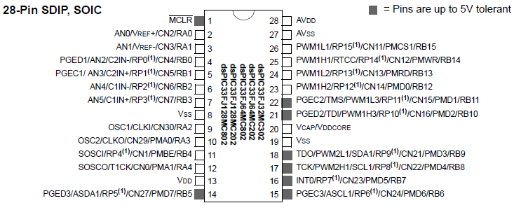
 |  |  |  |  |  | Pin relativi a display VFD
 |  |  |  |  |  | Pin con Input tollerante 5V
 |  |  |  |  |  | Pin fissi (programmatore/alimentazione/massa) |  |  |  |  |  |  |  | [report]7c9cb4cb0c5f9bb3316079129b45006f[/report]
 |  |  |  |  |  | Pin applicazione (Segnale, Gate, Encoder)

 |  |  |  | PIC33FJ64MCxx2
(Vedi schema strobo) | Al programmatore | -- | 1 | MCLR |  |  |  |  | AVDD | 28 | -- | 3V con condensatore 0,1MF a massa | (Vedi schema strobo)
(portarlo fuori per la sonda) | Gate | << output | 2 | RA0 | AN0 |  |  |  | AVSS | 27 | -- | A massa | (Vedi schema strobo)
 |  |  | 3 | RA1 | AN1 |  |  | RP15 | RB15 | 26 | output >> | LED
(Vedi schema strobo) | Al programmatore | -- | 4 | RB0 | RP0 |  |  | RP14 | RB14 | 25 | << input | CH_0 Encoder (1 impulso) | SN7000
(Vedi schema strobo) | Al programmatore | -- | 5 | RB1 | RP1 |  | QEB1 | RP13 | RB13 | 24 | << input | CH_B Encoder (1024 impulsi) | SN7000
SN7000 | CH_AB Encoder (2048 impulsi) | input >> | 6 | RB2 | RP2 |  | QEA1 | RP12 | RB12 | 23 | << input | CH_A Encoder (1024 impulsi) | SN7000
VFD_/IRQ | DDQUE | input >> | 7 | RB3 | RP3 |  |  | RP11 | RB11 | 22 | output >> | Amplificatore Programmabile 1
(Vedi schema strobo) | A massa | -- | 8 | VSS |  |  |  | RP10 | RB10 | 21 | output >> | Amplificatore Programmabile 2
(Vedi schema strobo) | Al quarzo | -- | 9 | RA2/OSC1 |  |  |  |  | VCAP | 20 | -- | condensatore 10MF a massa | (Vedi schema strobo)
(Vedi schema strobo) | Al quarzo | -- | 10 | RA3/OSC2 |  |  |  |  | VSS | 19 | -- | A massa | (Vedi schema strobo)
VFD_SCLK | DDCK | << output | 11 | RB4 | RP4 |  |  | RP9 | RB9 | 18
 | Led Verde | << output | 12 | RA4 |  |  |  | RP8 | RB8 | 17 | output >> | DDASK | VFD_SEL (/SS)
 | A 3V | -- | 13 | VDD |  |  |  | RP7 | RB7 | 16 | output >> | DDIN | VFD_MOSI
SN7000 | (portarlo fuori per la sonda) S1 Digitale | input >> | 14 | RB5 | RP5 |  |  | RP6 | RB6 | 15 | << input | DDOUT | VFD_MISO

